Tutoriel
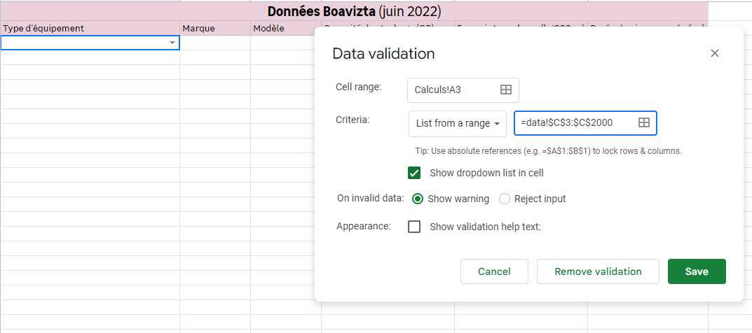
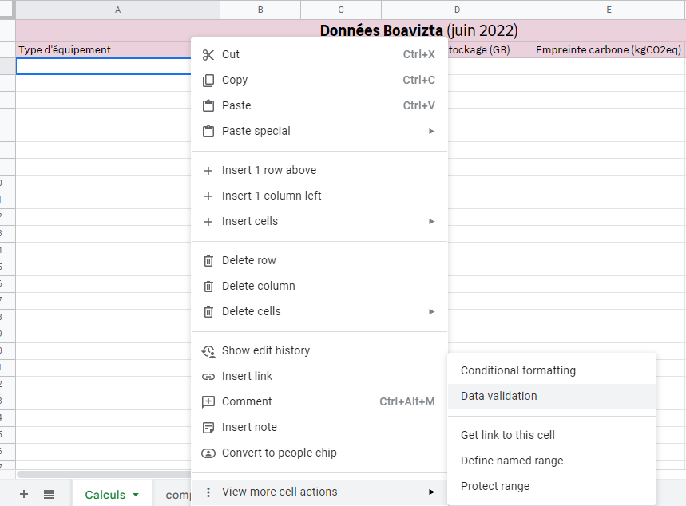
INTRO | Bienvenue sur cette Google sheet ! Celle-ci vous permettra de connaître l'impact carbone des équipements numériques dont notamment des ordinateurs (laptop, worstation, thin client...), smartphones et écrans. Les informations sont issues de la base de données open source Boavizta. Cette base est une agrégation de la quasi totalité des données constructeurs disponibles à ce jour (Juillet 2022) concernant l'empreinte carbone des équipements (~1500 entrées).
TUTORIEL | ❗ Penser à copier cette sheet (avec son script) dans votre drive personnel pour éviter tout conflit ❗ 👉 Tout se passe dans l'onglet "Calculs" Etapes à suivre : 1️⃣ Sélectionner les caractéristiques d'un modèle d'équipement dans les cellules de gauche à droite (cellule "A?" à "D?") via les listes déroulantes (boutons 🔽). 2️⃣ Entrer ensuite un nombre d'équipements (cellule "H?"). 3️⃣ Pour supprimer un équipement, supprimer simplement la valeur de la cellule en colonne A "Type d'équipement". 🔎 Exemple à éviter de supprimer ligne 3 Infos utiles : 1️⃣ Attendre 1 à 2 secondes après chaque action (sélection/suppression d'une valeur dans une cellule), pour que le code d'automatisation agisse. 2️⃣ Dans une cellule de la colonne A "Type d'équipement", s'il n'y a pas de petite flèche : > Copier coller la cellule d'exemple en "A3", ou faire > Clic droit et sélectionner "data validation" (cf screenshot 1 à droite) dans le menu apparaissant taper exactement les informations suivantes (cf screenshot 2 à droite) Ctrl c + Ctrl v : "=data!$C$3:$C$2000"

